Tuần 25
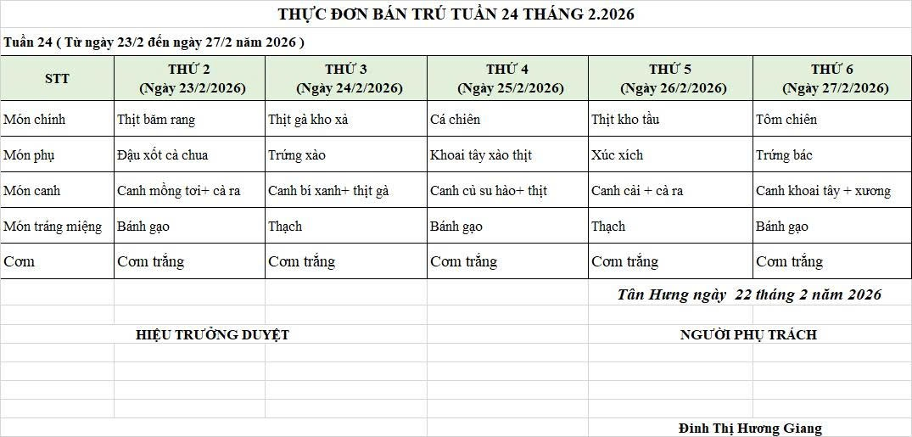
CÔNG TY TNHH THỰC PHẨM MẠNH YẾN |  |  |  | CỘNG HÒA XÃ HỘI CHỦ NGHĨA VIỆT NAM
Đ/c: 91 Yết Kiêu - P.Tân Hưng - TP Hải Phòng |  |  |  | Độc lập - Tự do - Hạnh phúc
SĐT: 0374.116.906 - Ms Yến
THỰC ĐƠN BÁN TRÚ NĂM HỌC 2025 - 2026
Tuần 25 (từ ngày 23/02/2026 đến ngày 27/02/2026)
Thứ/ngày | STT | Món ăn | Diễn giải | Định lượng(gr) | Đơn giá | Thành Tiền | Chi phí phụ |  | TỔNG
Thứ 2/23-02/2026 | 1 | Thịt băm rang | Thịt sấn mông vai | 67 | 125,000 | 8,375 | Chất đốt | 1,000
 | 2 | Đậu xốt cà chua | Đậu phụ | 50 | 32,000 | 1,600 | Nhân công | 2,000
 |  |  | Cà chua | 25 | 20,000 | 500 | Thuế | 1,482
 | 3 | Canh mồng tơi nấu cà ra | Mồng tơi | 35 | 17,000 | 595 | Khấu hao | 300
 |  |  | Cà ra | 6 | 160,000 | 960
 | 4 | Cơm trắng | Gạo tẻ | 110 | 19,000 | 2,090
 | 5 |  | Rau thơm | 2.8 | 35,000 | 98
 | 6 |  | Gia vị các loại | 10 | 100,000 | 1,000
 |  | Tổng |  |  |  | 15,218 |  | 4,782 | 20,000
Thứ/ngày | STT | Món ăn | Diễn giải | Định lượng(gr) | Đơn giá | Thành Tiền | Chi phí phụ |  | TỔNG
Thứ 3/24-02/2026 | 1 | Thịt gà kho xả | Thịt gà CN bỏ cđcc | 95 | 80,000 | 7,600 | Chất đốt | 1,000
 | 2 | Trứng xào | Trứng vịt | 45 | 62,000 | 2,790 | Nhân công | 2,000
 | 3 | Canh bí xanh nấu thịt gà | Bí xanh | 50 | 17,000 | 850 | Thuế | 1,482
 |  |  | Thịt gà CN bỏ cđcc | 9 | 80,000 | 720 | Khấu hao | 300
 | 4 | Cơm trắng | Gạo tẻ | 110 | 19,000 | 2,090
 | 5 |  | Rau thơm | 4.8 | 35,000 | 168
 | 6 |  | Gia vị các loại | 10 | 100,000 | 1,000
 |  | Tổng |  |  |  | 15,218 |  | 4,782 | 20,000
Thứ/ngày | STT | Món ăn | Diễn giải | Định lượng(gr) | Đơn giá | Thành Tiền | Chi phí phụ |  | TỔNG
Thứ 4/25-02/2026 | 1 | Cá chiên | Cá chiên | 70 | 125,000 | 8,750 | Chất đốt | 1,000
 | 2 | Khoai tây xào thịt | Khoai tây cà rốt | 50 | 17,000 | 850 | Nhân công | 2,000
 |  |  | Thịt nạc xay | 7 | 125,000 | 875 | Thuế | 1,482
 | 3 | Canh củ su hào nấu thịt | Su hào | 50 | 17,000 | 850 | Khấu hao | 300
 |  |  | Thịt nạc xay | 5 | 125,000 | 625
 | 4 | Cơm trắng | Gạo tẻ | 110 | 19,000 | 2,090
 | 5 |  | Rau thơm | 5.08 | 35,000 | 178
 | 6 |  | Gia vị các loại | 10 | 100,000 | 1,000
 |  | Tổng |  |  |  | 15,218 |  | 4,782 | 20,000
Thứ/ngày | STT | Món ăn | Diễn giải | Định lượng(gr) | Đơn giá | Thành Tiền | Chi phí phụ |  | TỔNG
Thứ 5/26-02/2026 | 1 | Thịt kho tầu | Thịt kho tầu | 62 | 125,000 | 7,750 | Chất đốt | 1,000
 | 2 | Xúc xích | Xúc xích CP | 30 | 100,000 | 3,000 | Nhân công | 2,000
 | 3 | Canh cải ngọt nấu cà ra | Cải ngọt | 30 | 17,000 | 510 | Thuế | 1,482
 |  |  | Cà ra | 5 | 155,000 | 775 | Khấu hao | 300
 | 4 | Cơm trắng | Gạo tẻ | 110 | 19,000 | 2,090
 | 5 |  | Rau thơm | 2.65 | 35,000 | 93
 | 6 |  | Gia vị các loại | 10 | 100,000 | 1,000
 |  | Tổng |  |  |  | 15,218 |  | 4,782 | 20,000
Thứ/ngày | STT | Món ăn | Diễn giải | Định lượng(gr) | Đơn giá | Thành Tiền | Chi phí phụ |  | TỔNG
Thứ 6/27-02/2026 | 1 | Tôm chiên | Tôm biển | 40 | 195,000 | 7,800 | Chất đốt | 1,000
 | 2 | Trứng xào | Trứng vịt | 40 | 63,000 | 2,520 | Nhân công | 2,000
 | 3 | Canh khoai tây nấu xương | Khoai tây cà rốt | 55 | 17,000 | 935 | Thuế | 1,482
 |  |  | Xương lợn | 9 | 85,000 | 765 | Khấu hao | 300
 | 4 | Cơm trắng | Gạo tẻ | 110 | 19,000 | 2,090
 | 5 |  | Rau thơm | 3.08 | 35,000 | 108
 | 6 |  | Gia vị các loại | 10 | 100,000 | 1,000
 |  | Tổng |  |  |  | 15,218 |  | 4,782 | 20,000

 |  | HIỆU TRƯỞNG NHÀ TRƯỜNG |  |  |  |  | NGƯỜI LẬP
 |  | (Kí duyệt)

 |  |  |  |  |  |  | Đinh Thị Hương Giang

 |  | Tổng tiền | 100,000
 |  | 5 ngày | 5
 |  | thành tiền 1 suất | 20,000

